상품제안서
영국R. 시마 다용도 접시 2P세트 | 상품코드: S39838

 |  |  |  |  |  |  | 02-713-8555 | www.synergygift.co.kr
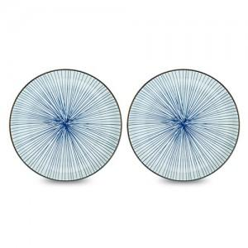

【상세/제작정보】

【인쇄/포장옵션】 | 스티커 / 포장불가능

【공급단가】 | 수량 | 50~ | 100~ | 500~ | 1,000~ | 3,000~
*VAT별도 | 단가 | 10,540원 | 10,200원 | 9,710원 | 9,460원 | 9,290원

【상품 URL】 | https://www.synergygift.co.kr:443/src/goods_detail.php?gdno=39838

